Tên bảng - Username
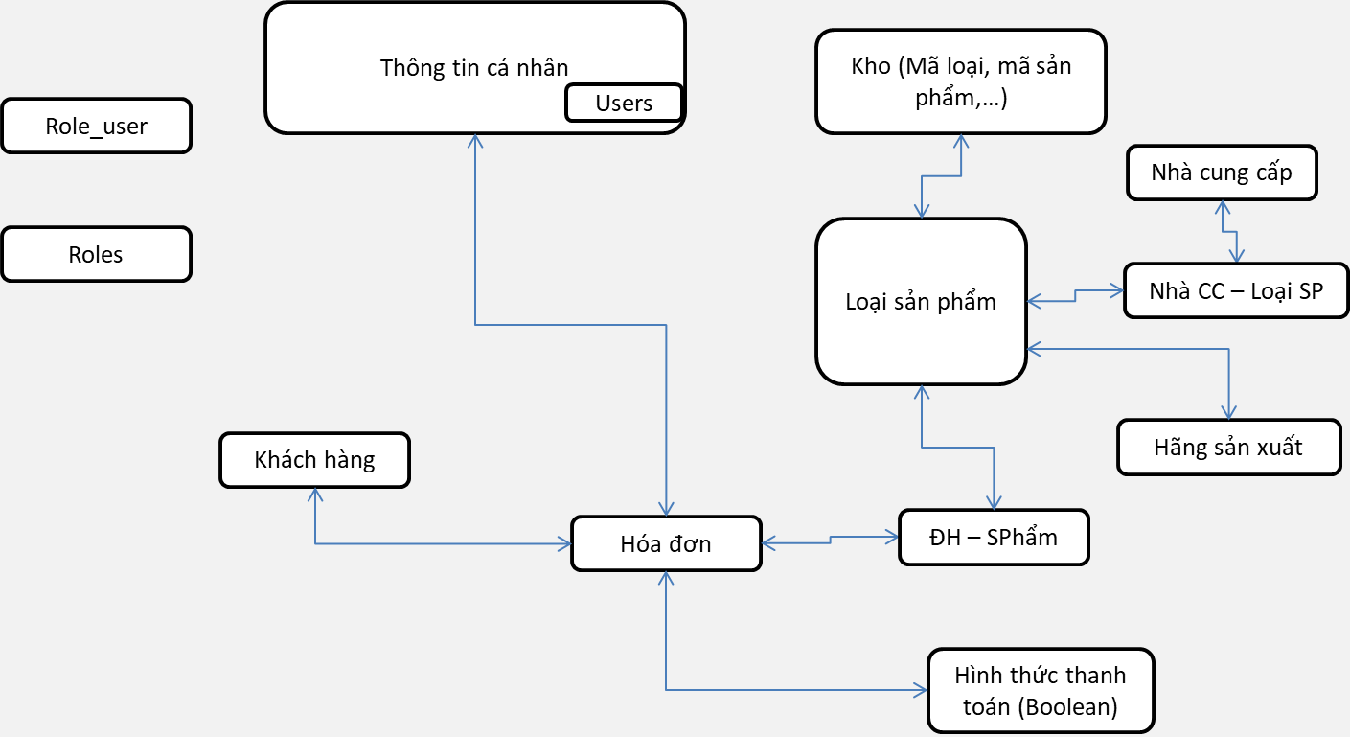
Tên bảng:

Tên giá trị | Tên_bảng.tên_ Field (dùng dấu gạch chân) | Kiểu dữ liệu và Giới hạn | Khóa chính | Khóa phụ | Bảng liên kết | Mô tả

